Exemple données TP
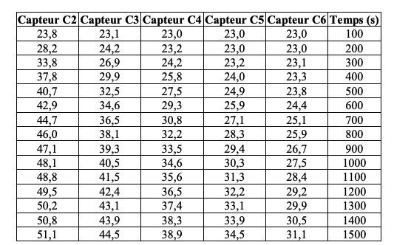
Enoncé TP : | https://www.normalesup.org/~amoncomble/Fichiers/TP_physique/TP-DIFFUSION-THERMIQUE-DANS-UNE-BARRE.pdf

Tamb | 23 | °C |  |  |  | mu_cuivre | 8.90E+03 | kg.m-3 |  |  |  |  |  | 1.16E-04
 |  |  |  |  |  | c_cal_cu | 385 | Jkg-1K-1

 |  |  |  |  |  |  |  |  |  | -9.3176470588E-05

 | Temps (s) | Capteur C2 | Capteur C3 | Capteur C4 | Capteur C5 | Capteur C6 |  | DT/dt | D2T/dx2 | muc/lamb | lamb (Wm-1K-1)
 | 100 | 23.8 | 23.1 | 23 | 23 | 23 |  |  | 6.9444444444 | #DIV/0!
 | 200 | 28.2 | 24.2 | 23.2 | 23 | 23 |  | 0.006 | 55.555555556 | 9259.2592593 | 3.70E+02
 | 300 | 33.8 | 26.9 | 24.2 | 23.2 | 23.2 |  | 0.013 | 118.05555556 | 9081.1965812 | 3.77E+02
 | 400 | 37.8 | 29.9 | 25.8 | 24 | 23.3 |  | 0.0165 | 159.72222222 | 9680.1346801 | 3.54E+02
 | 500 | 40.7 | 32.5 | 27.5 | 24.9 | 23.8 |  | 0.0175 | 166.66666667 | 9523.8095238 | 3.60E+02
 | 600 | 42.9 | 34.6 | 29.3 | 25.9 | 24.4 |  | 0.0165 | 131.94444444 | 7996.6329966 | 4.28E+02
 | 700 | 44.7 | 36.5 | 30.8 | 27.1 | 25.1 |  | 0.0155 | 138.88888889 | 8960.5734767 | 3.82E+02
 | 800 | 46 | 38.1 | 32.4 | 28.1 | 26 |  | 0.0135 | 97.222222222 | 7201.6460905 | 4.76E+02
 | 900 | 47.1 | 39.3 | 33.5 | 29.4 | 26.7 |  | 0.011 | 118.05555556 | 10732.323232 | 3.19E+02
 | 1000 | 48.1 | 40.5 | 34.6 | 30.3 | 27.5 |  | 0.0105 | 111.11111111 | 10582.010582 | 3.24E+02
 | 1100 | 48.8 | 41.5 | 35.6 | 31.3 | 28.2 |  | 0.0095 | 111.11111111 | 11695.906433 | 2.93E+02
 | 1200 | 49.5 | 42.4 | 36.5 | 32.2 | 29.2 |  | 0.009 | 111.11111111 | 12345.679012 | 2.78E+02
 | 1300 | 50.2 | 43.1 | 37.4 | 33.1 | 29.9 |  | 0.009 | 97.222222222 | 10802.469136 | 3.17E+02
 | 1400 | 50.8 | 43.9 | 38.3 | 33.9 | 30.5 |  | 0.0075 | 83.333333333 | 11111.111111 | 3.08E+02
 | 1500 | 51.1 | 44.5 | 38.9 | 34.5 | 31.1
 |  |  |  |  |  |  |  |  |  |  | 352.85 | 55.625824284 | Wm-1K-1
 |  |  |  |  |  |  |  |  |  | lamb th | 389 |  | Wm-1K-1
Capteur | C0 | C1 | C2 | C3 | C4 | C5 | C6 | C7 |  | Ecart | PAROI ADIABATIQUE, PRECISION DES VALEURS TABULEES, PRECISION ET ETALONNAGE DES DEBITMETRES
Position x (m) | 0 | 0.12 | 0.24 | 0.36 | 0.48 | 0.6 | 0.72 | 0.84
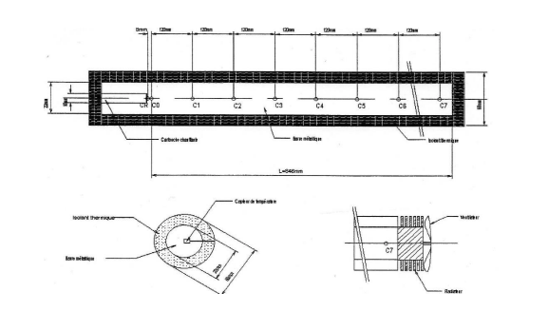
Température T_a (°C) | 67.9 | 61.8 | 56.4 | 51.6 | 47.3 | 43.2 | 39.1 | 35.5

